HP-ØP Drift
 | Tiltak | Kommentar | 2026 | 2027 | 2028 | 2029

Nytt | Pott ordfører |  | 80,000 | 80,000 | 80,000 | 80,000
Nytt | Fane til barneskole |  | 40,000
Nytt | Folkehelsetiltak/tidlig innsats | Sterk og Stødig, Aktiv på Dagtid, møtesteder, lavinntektsfam. Trinn 1-4 i innsatstrappa | 1,000,000 | 1,000,000 | 1,000,000 | 1,000,000
Nytt | Ekstrabevilgning grendehuset |  | 50,000
Nytt | Kunststipend |  | -115,000 | -115,000 | -115,000 | -115,000
Nytt | Risør By |  | 200,000 | 200,000 | 200,000 | 200,000
Nytt | Leseprosjekt |  | 450,000
Nytt | Varm mat KS |  | 30,000
 |  | Sum effekt av endringer i drift fra KDs forslag | 1,735,000 | 1,215,000 | 1,215,000 | 1,215,000

 |  | Underdekning Skatt/rammetilskudd ifht KDs forsalg vs Statsbudsjettet | 1,130,000 | 1,130,000 | 1,130,000 | 1,130,000
 |  | Økt rammetilskudd fra Statsbudsjettet 15.okt-25 | 0 | -4,200,000 | -4,200,000 | -4,200,000
 |  | Sum økte inntekter i budsjett/økonomiplan | 1,130,000 | -3,070,000 | -3,070,000 | -3,070,000

 |  | Avsetning til disposisjonsfond | -2,865,000 | 1,855,000 | 1,855,000 | 1,855,000
Nytt | Servicevert 100% Frydenborgsenteret | Tekstforslag
Nytt | Ny ungdomsskole | Tekstforslag

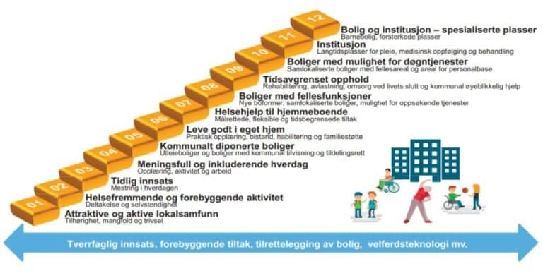
Infotekst

